冷媒
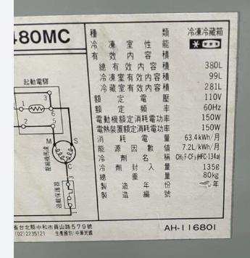
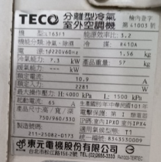
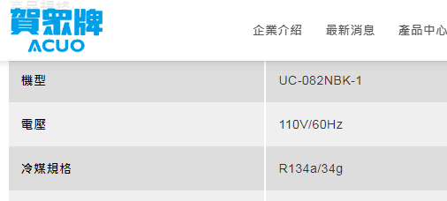
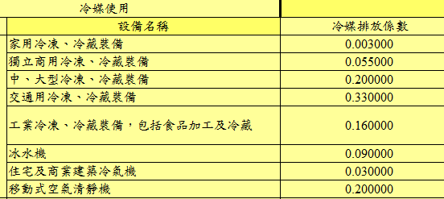
項目 | 品項 | 廠牌 | 型號 | 冷媒 | 填充量(kg) | 設備數量 | 逸散率 | GWP | 換算 | ton CO2e
1 | 冰水主機 | YORK | YK DD DD H4 | R-134A | 666 | 1 | 0.16 | 1530 | 0.001 | 163.0368
2 | 冰水主機 | YORK | YK DD DD H4 | R-134A | 666 | 1 | 0.16 | 1530 | 0.001 | 163.0368
3 | 冰水主機 |  | 30KWS-200D | R-134A | 200 | 1 | 0.16 | 1530 | 0.001 | 48.96
4 | 飲水機 | 賀眾 |  | R-134A | 0.034 | 1 | 0.09 | 1530 | 0.001 | 0.0046818
5 | 飲水機 | 賀眾 |  | R-134A | 0.034 | 1 | 0.09 | 1530 | 0.001 | 0.0046818
6 | 冷氣 | 東元 | LT63F1 | R-410A | 1.56 | 1 | 0.03 | 2256 | 0.001 | 0.1055808
7 | 冰箱 |  |  | R-134A | 0.13 | 1 | 0.003 | 1530 | 0.001 | 0.0005967
8 | 冰箱 | 國際 | NR-480MC | R-134A | 0.135 | 1 | 0.003 | 1530 | 0.001 | 0.00061965
9 | 飲水機 | 賀眾 |  | R-134A | 0.034 | 1 | 0.09 | 1530 | 0.001 | 0.0046818
10 | 飲水機 | 賀眾 | UR-11000A | R-134A | 0.146 | 1 | 0.09 | 1530 | 0.001 | 0.0201042
11 | 分離式冷氣機 | 聲寶 | AU-PC50 | R-410A | 1.5 | 1 | 0.03 | 2256 | 0.001 | 0.10152
12 | 分離式冷氣機 | 聲寶 | AU-PC50 | R-410A | 1.5 | 1 | 0.03 | 2256 | 0.001 | 0.10152
13 | 公司車 | Benz | 奧B-147WD | R-134A | 0.95 | 1 | 0.33 | 1430 | 0.001 | 0.448305
14 | 公司車 | 別克 | 奧B-1752M | R-134A | 1 | 1 | 0.33 | 1430 | 0.001 | 0.4719
 |  |  |  |  |  |  |  |  | 總共 | 376.29779175

飛機、高鐵、海運
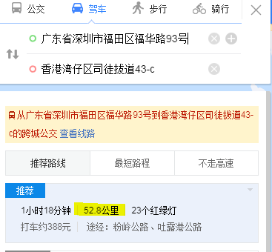
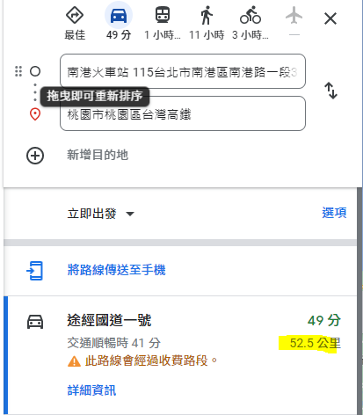
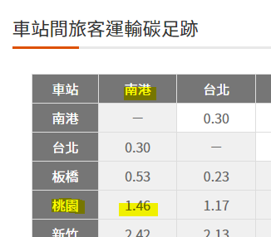
項目 | 日期 | 出發地 | 抵達地 | 交通工具 | 距離 | 趟數-換算 | 係數 kg CO2e | 換算 | ton CO2e
1 |  | 深圳 | 香港 | 高鐵 | 52.8 | 2 | 1.46 | 0.001 | 0.00292
2 |  | 深圳 | 香港 | 高鐵 | 52.8 | 2 | 1.46 | 0.001 | 0.00292
 |  |  |  |  |  |  |  | 總共 | 0.0058

